統計報告
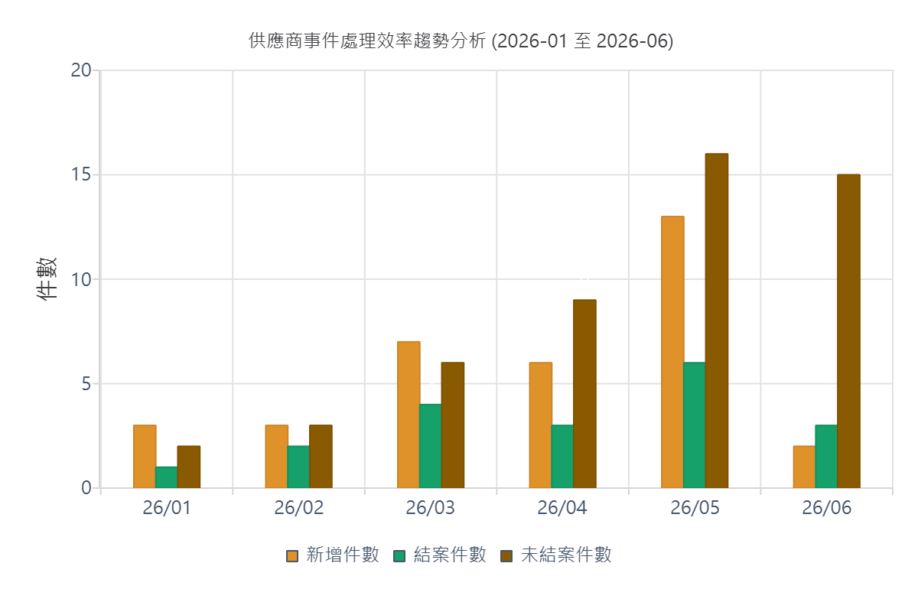
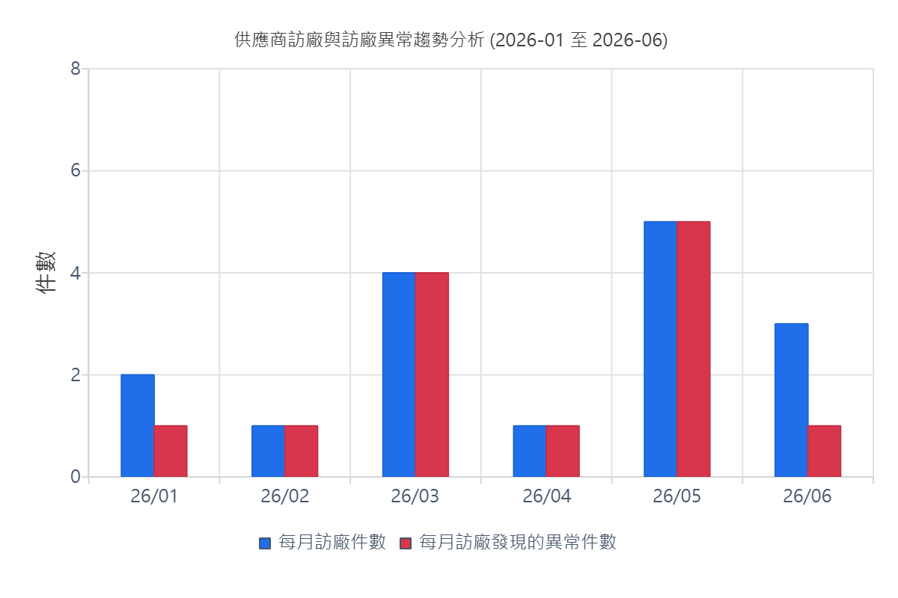
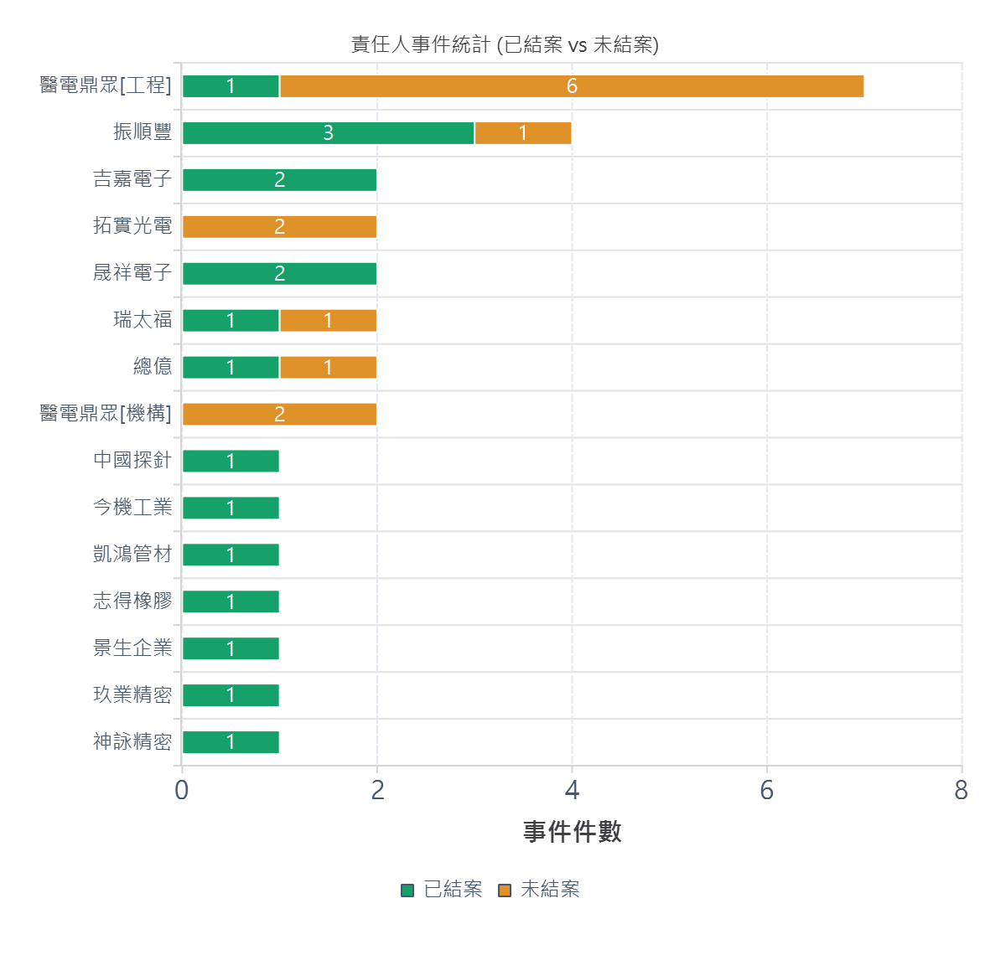
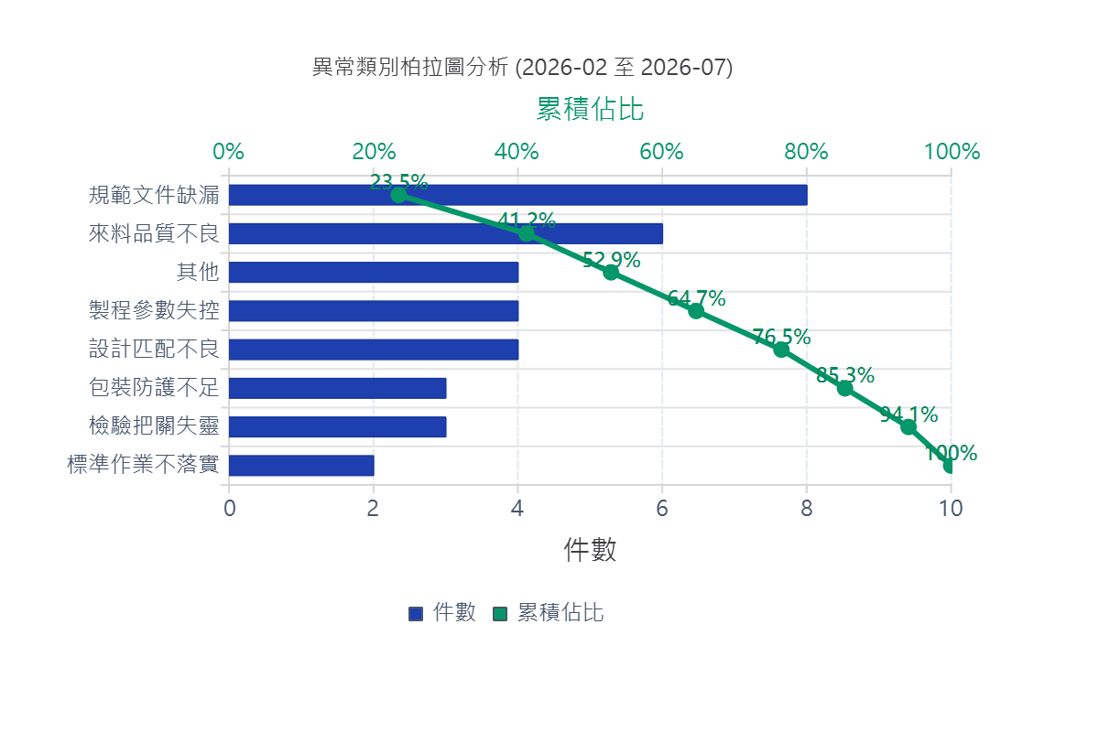
供應商品質異常事件統計分析報告
統計區間：2026-01-01 至 2026-06-30 | 報告生成時間：2026-07-14 12:34:03

📊 異常事件統計總覽 |  |  | 🎯 處理績效與涵蓋率
總異常件數: 34 件 | 總訪廠件數: 16 件 | 異常/訪廠比: 2.12 | 已結案/未結案: 21 / 13 | 結案率: 61.8% | 供應商覆蓋數: 20 家

